关系图
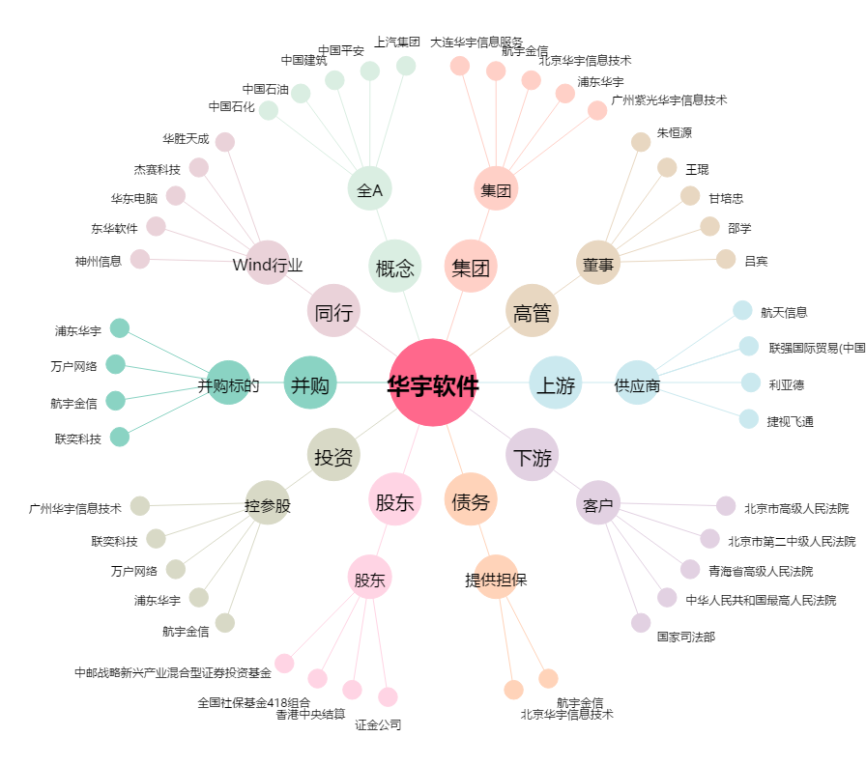
华宇软件[300271.SZ] - 关系概览图

